Sheet1
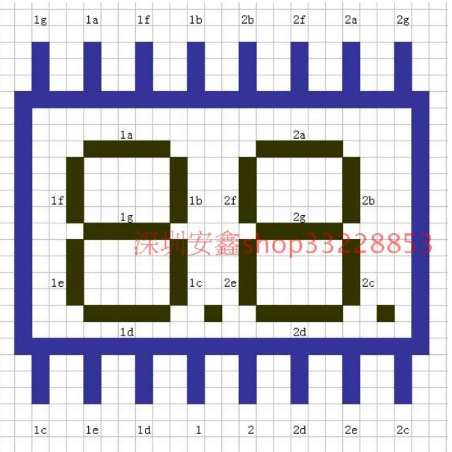
 |  |  |  |  |  | 4位0.56英寸共阴

 | 1 |  |  | a |  |  |  | f |  |  |  |  | 2 |  |  |  |  | 3 |  |  | b

 |  | 1a |  |  |  |  | 2a |  |  |  |  |  |  | 3a |  |  |  |  | 4a

1f |  |  | 1b |  | 2f |  |  |  | 2b |  | m1 | 3f |  |  | 3b |  | 4f |  |  | 4b

 |  | 1g |  |  |  |  | 2g |  |  |  |  |  |  | 3g |  |  |  |  | 4g

 |  |  |  |  |  |  |  |  |  |  | m2
1e |  |  | 1c |  | 2e |  |  |  | 2c |  |  | 3e |  |  | 3c |  | 4e |  |  | 4c

 |  |  |  | 1p |  |  |  |  |  | 2p |  |  |  |  |  | 3p |  |  |  |  | 4p

 |  | 1d |  |  |  |  | 2d |  |  |  |  |  |  | 3d |  |  |  |  | 4d

 | e |  |  | d |  |  |  | m1/2 |  |  |  |  | c |  |  |  |  | g |  |  | 4
 |  |  |  |  |  |  |  | 共2

 |  |  |  |  | 2位 0.28英寸 共阳

